Hoja1
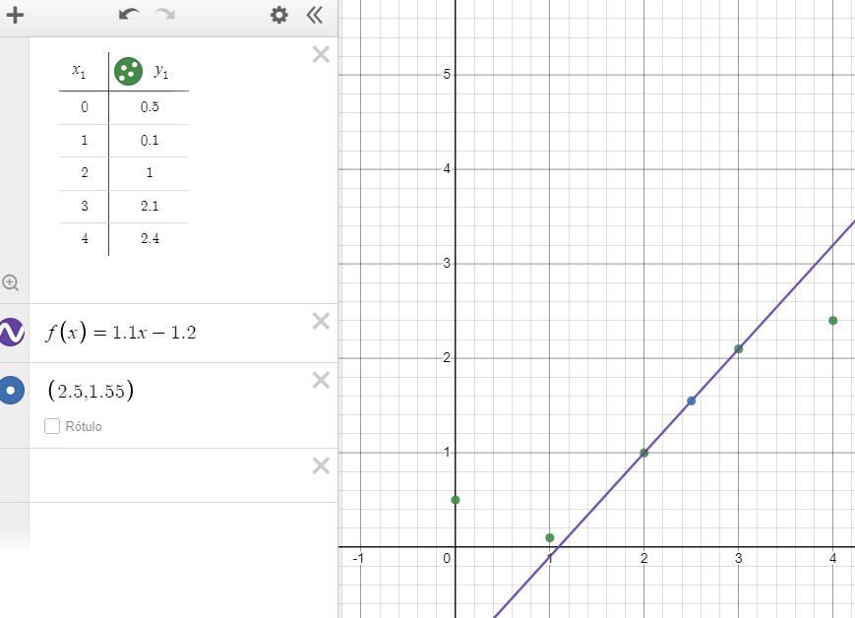
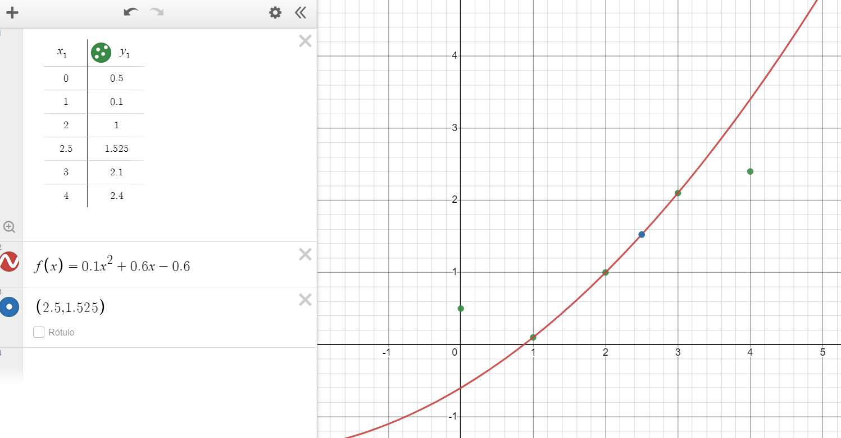
f(2,5) | x | f(x) | Grado 1 | x0 | 2 |  | Grado 2 |  |  | x0 | 1 | Grado 3 | x0 | 1
 | 0 | 0.5 |  | x1 | 3 |  |  |  |  | x1 | 2 |  | x1 | 2
 | 1 | 0.1 |  | f(x0) | 1 |  |  |  |  | x2 | 3 |  | x2 | 3
 | 2 | 1 |  | f(x1) | 2.1 |  |  |  |  | f(x0) | 0.1 |  | x3 | 4
 | 2.5 |  | x-3(1) | "+" | x-2(2,1) |  |  |  |  | f(x1) | 1 |  | f(x0) | 0.1
 | 3 | 2.1 | 2022-03-02 |  | 2022-02-03 |  |  |  |  | f(x2) | 2.1 |  | f(x1) | 1
 | 4 | 2.4 | x-3 | "+" | 2,1x-4,2 |  | (x-2)(x-3)*(0,1) | "+" | (x-1)(x-3)*(1) | "+" | (x-1)(x-2)*(2,1) |  | f(x2) | 2.1
 |  |  | -1 |  | 1 |  | (1-2)(1-3) |  | (2-1)(2-3) |  | (3-1)(3-2) | 2.5 | f(x3) | 2.4
 |  |  | 2,1x-x+3-4,2 |  |  |  | (0.05x^2-0.25x+0.3)+(-x^2+4x-3)+(1,05x^2-3,15x+2,1) |  |  |  |  | 1.5875
 |  |  | 1,1x-1,2
 |  |  | Estimación | 1.55 |  |  | 0,1x^2+0,6x-0,6

 |  |  |  |  |  |  | Estimación |  |  | 1.525

Primer grado |  |  |  |  |  | Segundo grado

